1 路公司维表
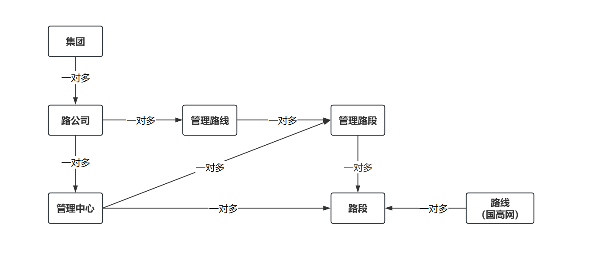
1 | 原有 management_unit_0227_to_li 表作废 | 集团管养单位划分
2 | 路公司/管理中心 见表blade_dept_0227_to_li | 交投集团 | 沪杭甬 | 嘉兴
 |  |  |  | 宁波
 |  |  |  | 绍兴
 |  |  |  | …
 |  |  | 浙高运 | 台州
 |  |  |  | 杭州南
 |  |  |  | …

2 术语代称
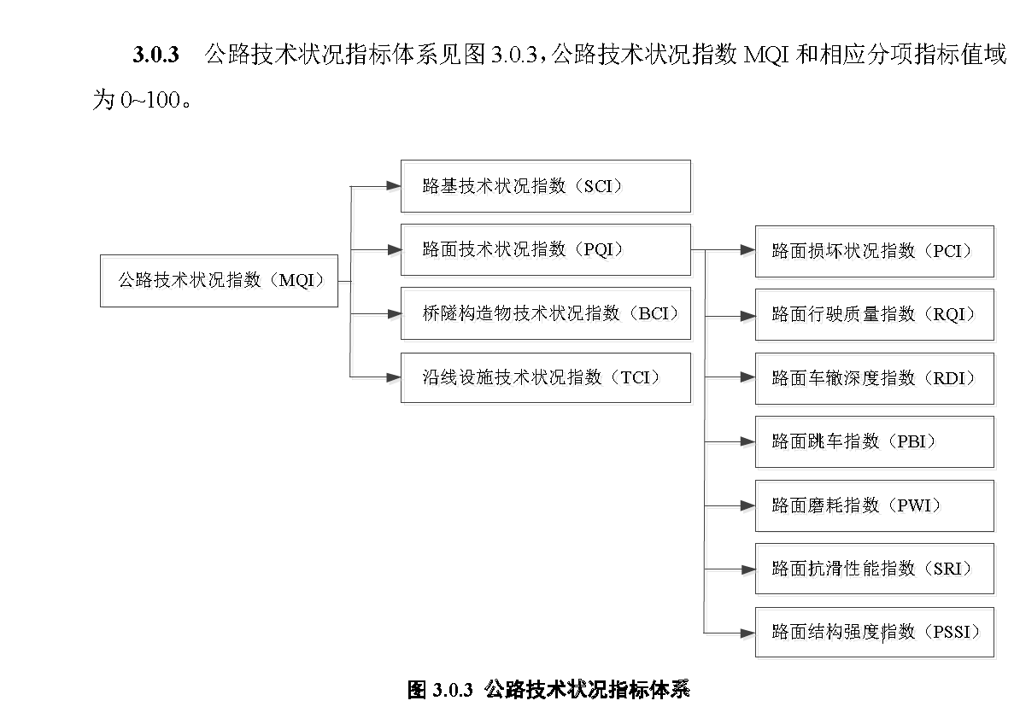
专业术语 | 代称
SCI | 路基技术状况指数
PQI | 路面技术状况指数
PCI | 路面损坏状况指数
MQI | 公路技术状况指数
BCI | 桥隧构造物技术状况指数
TCI | 沿线设施技术状况指数
RQI | 路面行驶质量指数
RDI | 路面车辙深度指数
PBI | 路面跳车指数
PWI | 路面磨耗指数
SRI | 路面抗滑性能指数
PSSI | 路面结构强度指数

3.1 国标评定
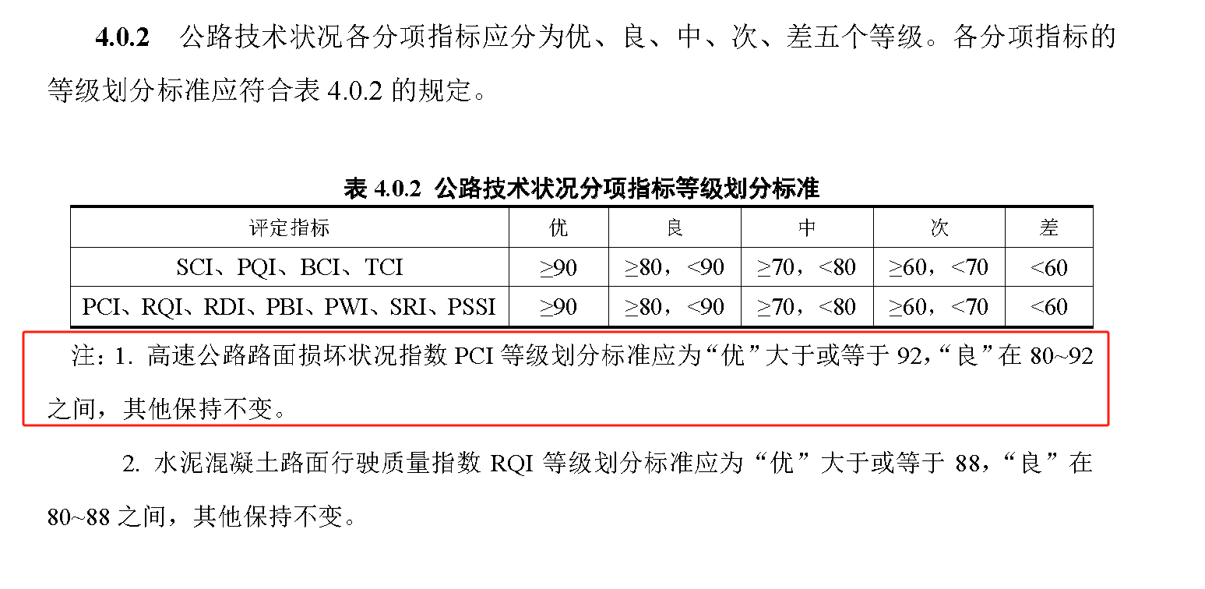
公路技术状况分项指标等级划分标准（高速公路）
评定指标 | 优 | 良 | 中 | 次 | 差
PQI | ≥90 | ≥80，＜90 | ≥70，＜80 | ≥60，＜70 | ＜60
PCI | ≥92 | ≥80，＜92 | ≥70，＜80 | ≥60，＜70 | ＜60
RDI | ≥90 | ≥80，＜90 | ≥70，＜80 | ≥60，＜70 | ＜60
RQI | ≥90 | ≥80，＜90 | ≥70，＜80 | ≥60，＜70 | ＜60

4.1 指标计算逻辑
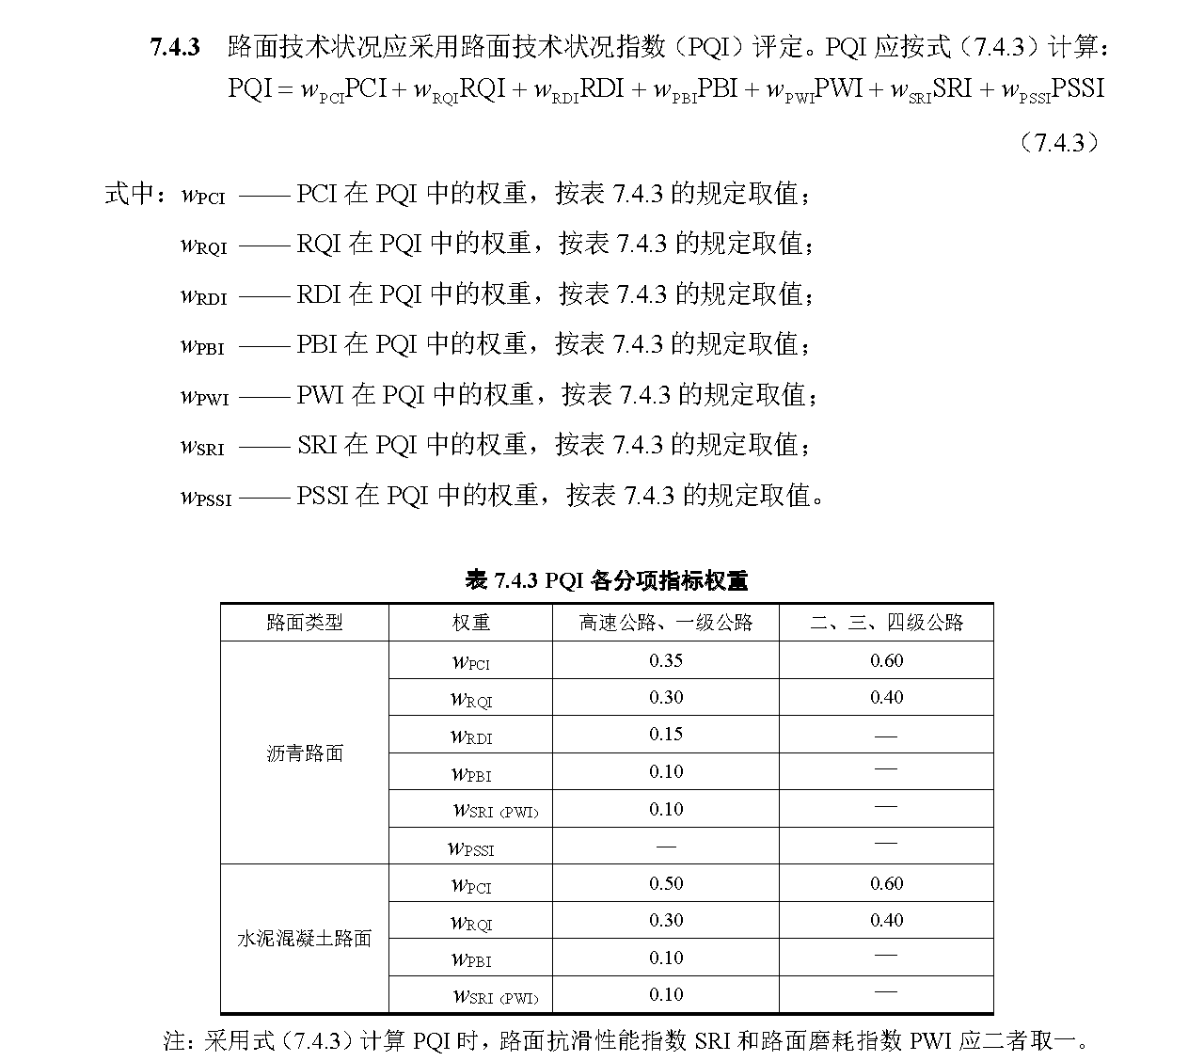
1 | PQI、PCI、RDI和RQI计算公式详见《公路技术状况评定标准JTG5210-2018》P20-25
2 | 在计算PQI、PCI、RDI和RQI的聚合值时，应基于单元长度对这些指标进行加权平均

5 常见查询范例
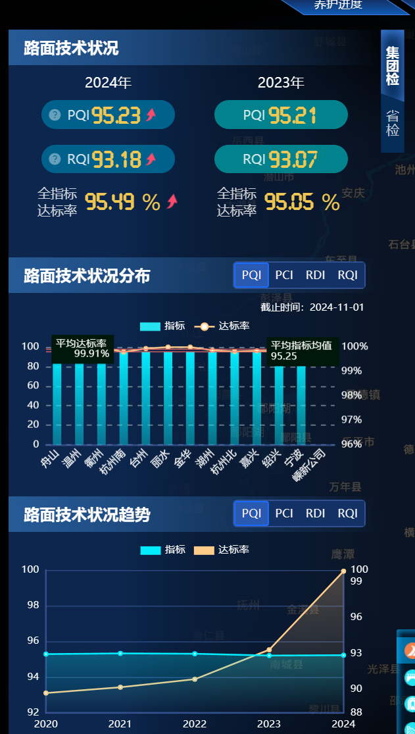
1 | 按照 路线/路段/上下行/车道/路公司/管理中心/时间/数据来源/评价单元/指定起终点桩号，统计各项指标的均值、衰变值、提升值、变化趋势，排序，并绘图 | 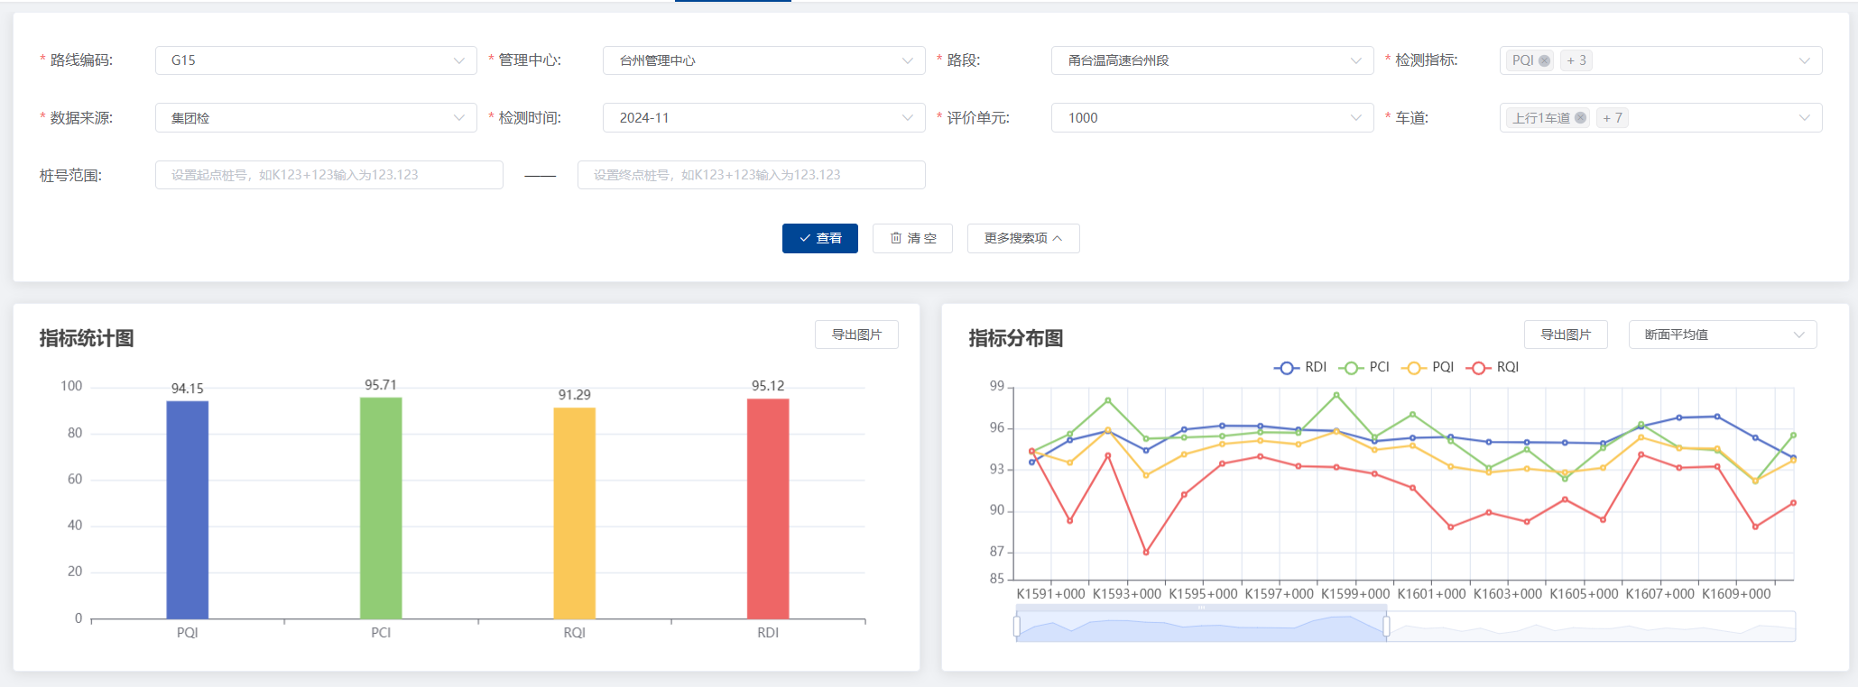 | 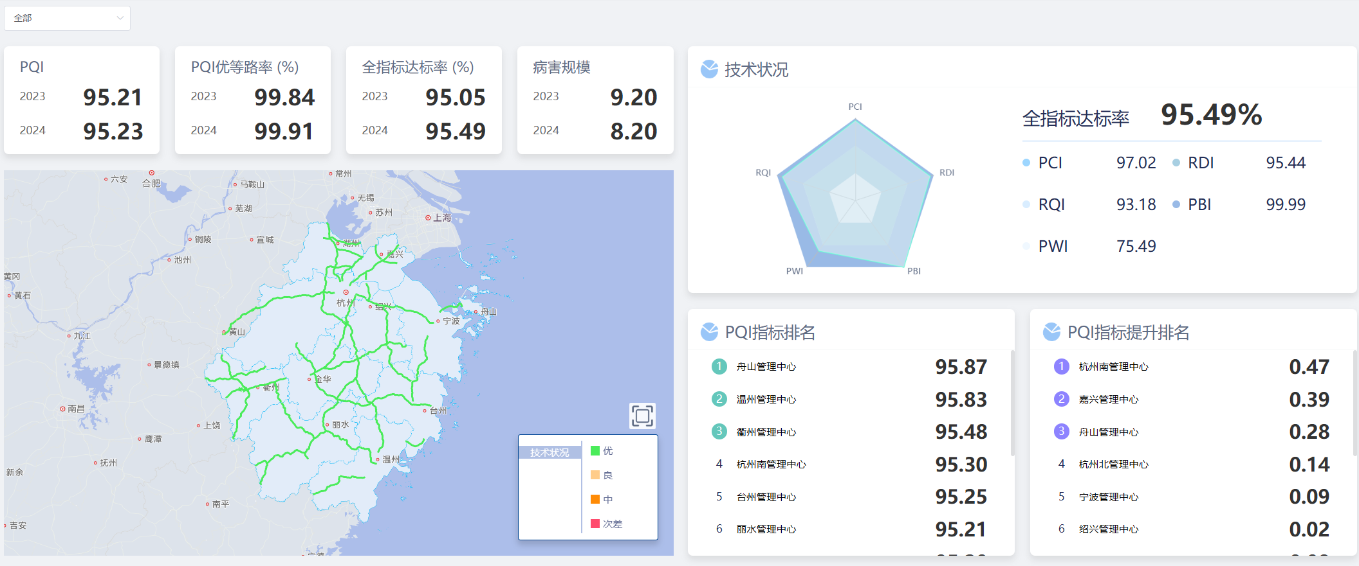
2 | 按照国标评定/省厅评定的要求，对各路段的达标率、优等率等进行评定，并绘制车道级分级分色图
3 | 常用图表如右侧 | 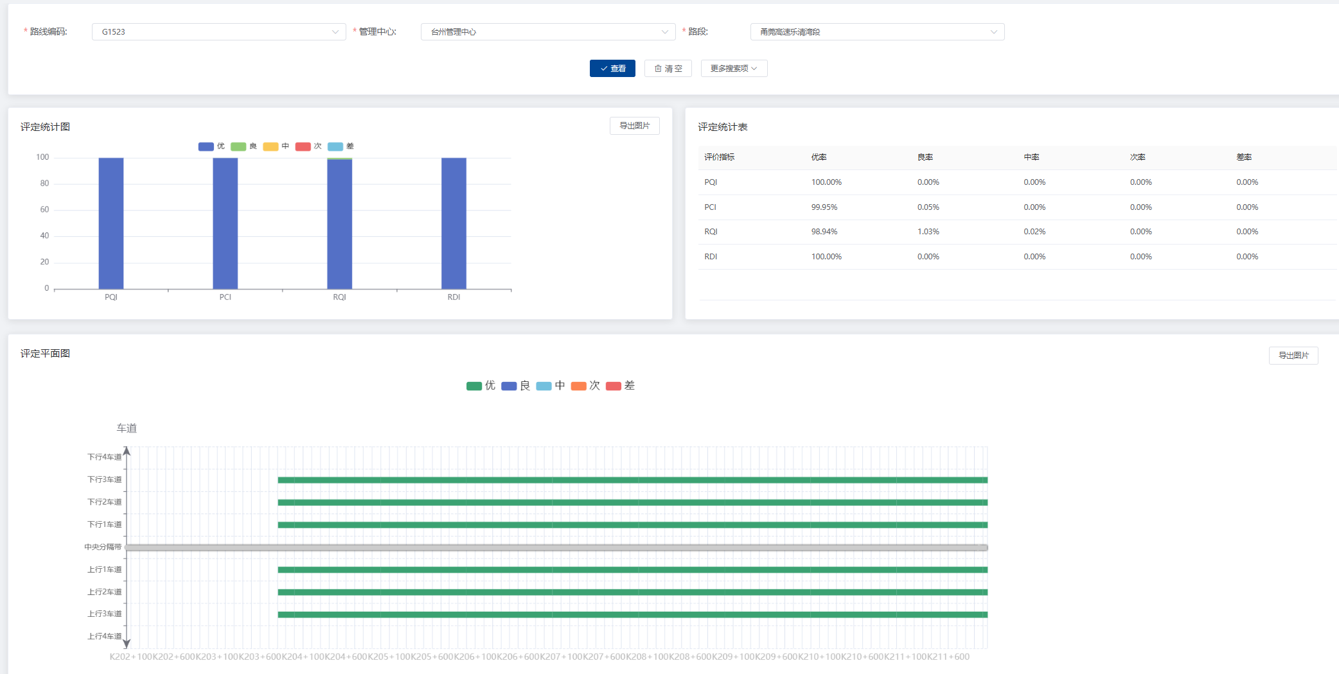 | 